Физическая реализация базы данн
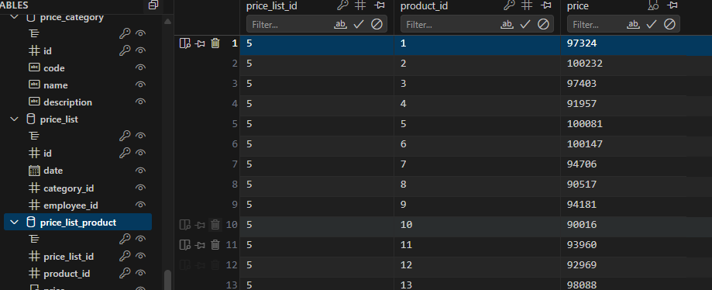

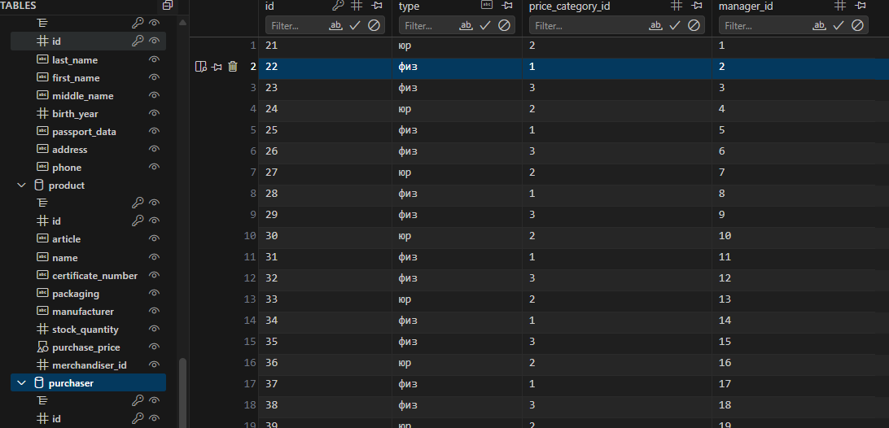

Триггеры и процедуры
SQLite не поддерживает процедуры, поэтому их логитка была заменена скриптом .py

Было выполнено добавление двух триггеров, соответсвующих условию
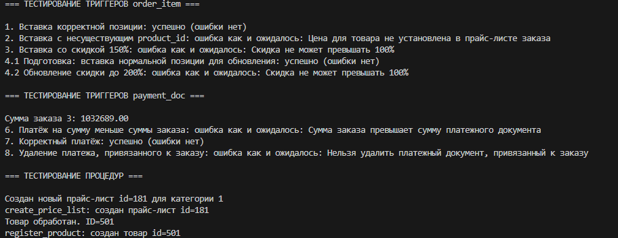

Произведено тестирование триггеров и процедур. Параметры подбираются динамически внутри скрипта

Лист3
Для этого задания был предоставлен видеофрагмент, а так же отчет. Отчет лежит в домашней папке.
Ссылка на видео где я бэкаю и мэкаю: https://disk.yandex.ru/i/8SnrLMpYNrrUXg
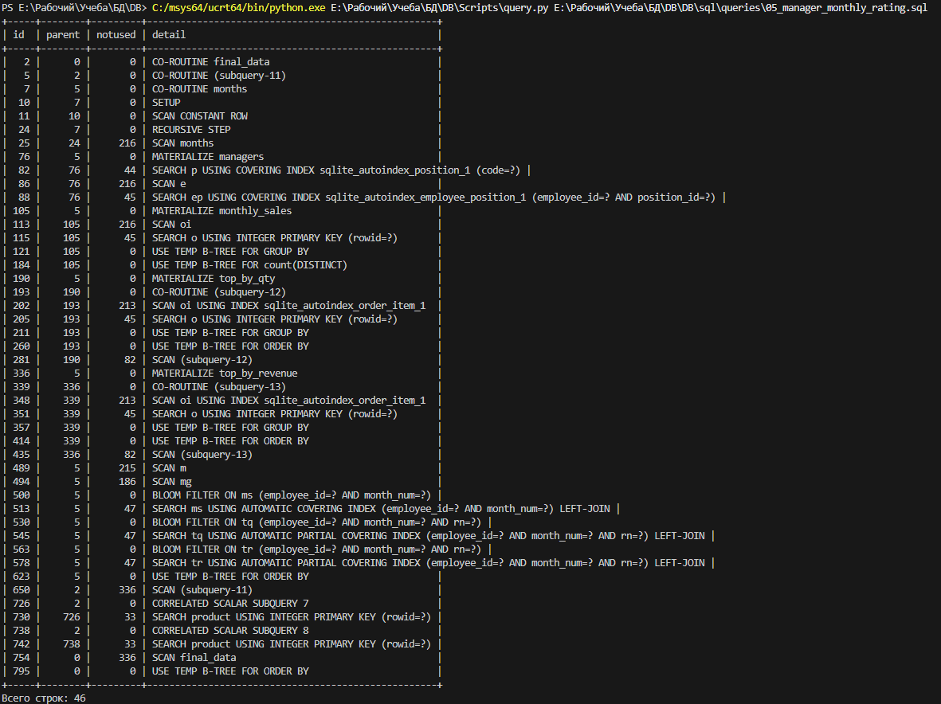
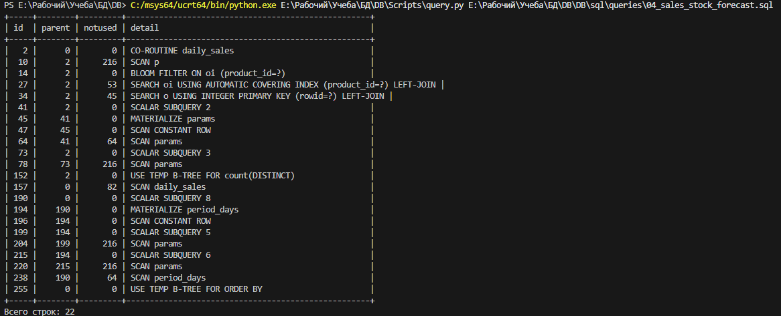

Вывод запросов с EXPLAIN QUERY PLAN

Вывод запросов без индексов
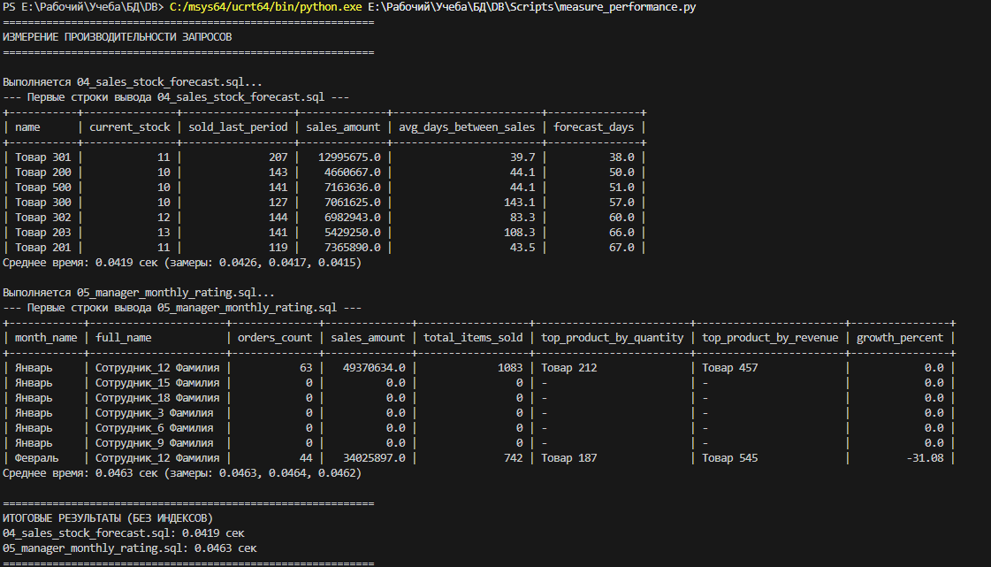

Результаты временнызх замеров

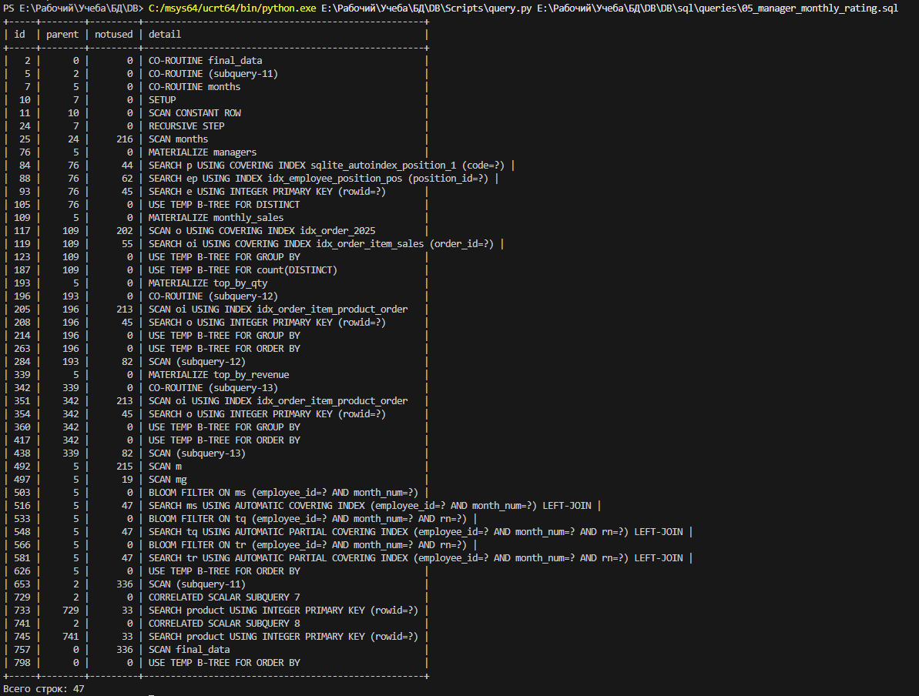
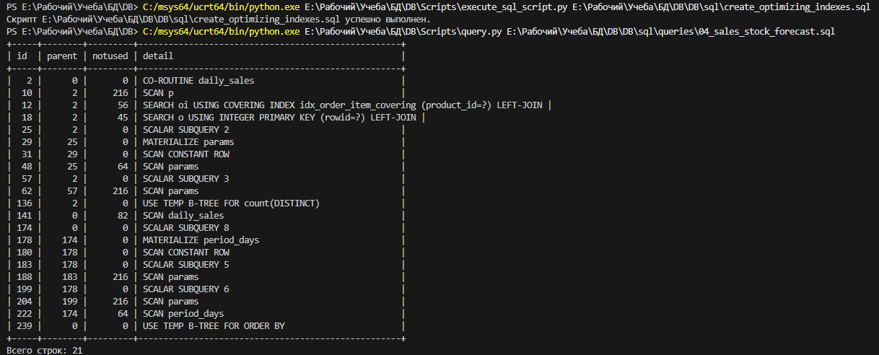

Планы после добавления индексов
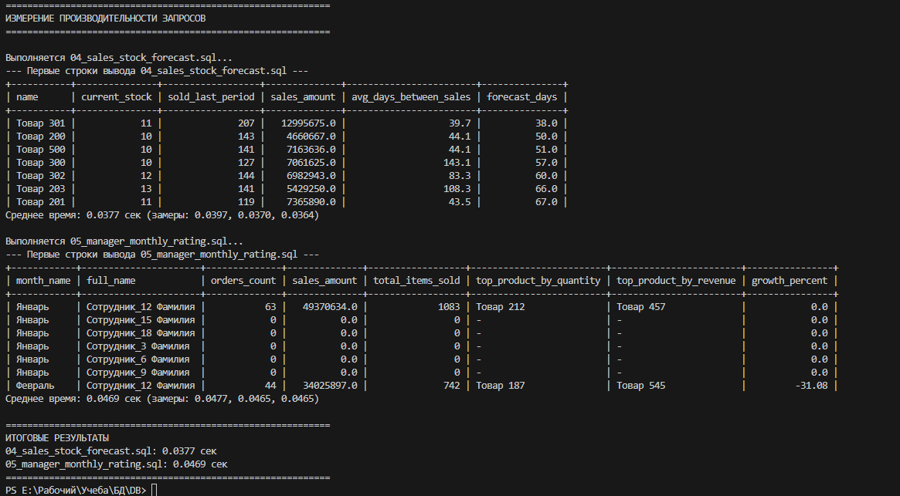

Результаты временнызх замеров

